DOCUMENTACIÓN
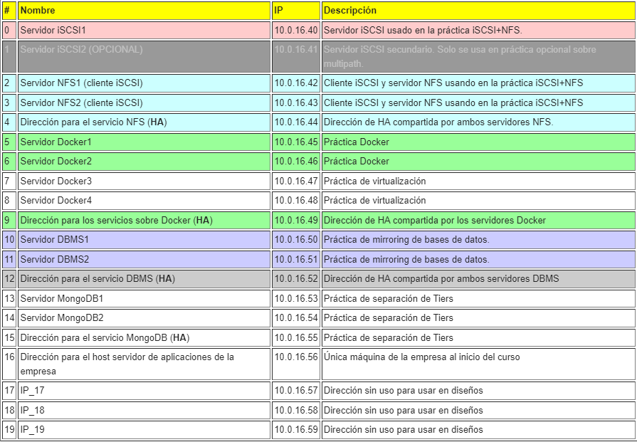
MYSQL
APLICACIÓN | USUARIO | PASSWORD | DIRECCION | ALIAS
WORDPRESS | wordpress | Vc0910$$ | 10.0.16.45 | vm-16-045.ho.ac.uma.es
 | wordpress | vc0910$$ | - | localhost
 | wordpress | Vc0910$$ | 10.0.16.46 | vm-16-046.ho.ac.uma.es
OWNCLOUD | owncloud | vc0910$$ | 10.0.16.50 | vm-16-050.ho.ac.uma.es
 | owncloud | vc0910$$ | - | localhost
REPLICACIÓN | repl | Vc0910$$ | - | %
ROOT | root | vc0910$$ | - | localhost

DATOS DE APLICACIONES
APLICACIÓN | DATA PATH | PATH NFS
OWNCLOUD | /var/www/html/owncloud/data | 10.0.16.44:/shared/owncloud
WORDPRESS | /usr/share/wordpress/wp-content | 10.0.16.44:/shared/wordpress
WEKAN | - | -
JELLYFIN | /home/jellyfin | 10.0.16.44:/shared/jellyfin

